SupplierModule
设计 |  |  | 逻辑名 | 供应商管理模块 | 设计人 | 罗龙飞
 |  |  | 物理名 | SupplierModule | 日期 | 2026.5.25
界面设计
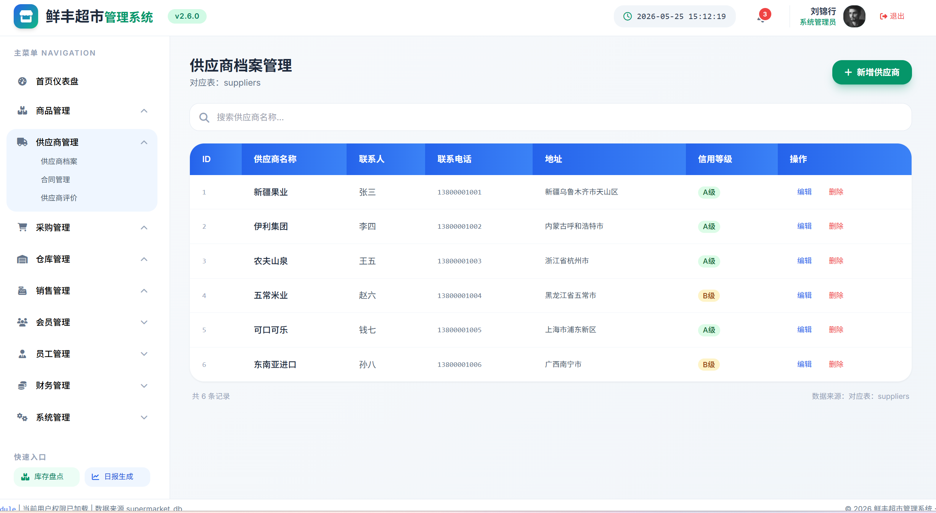 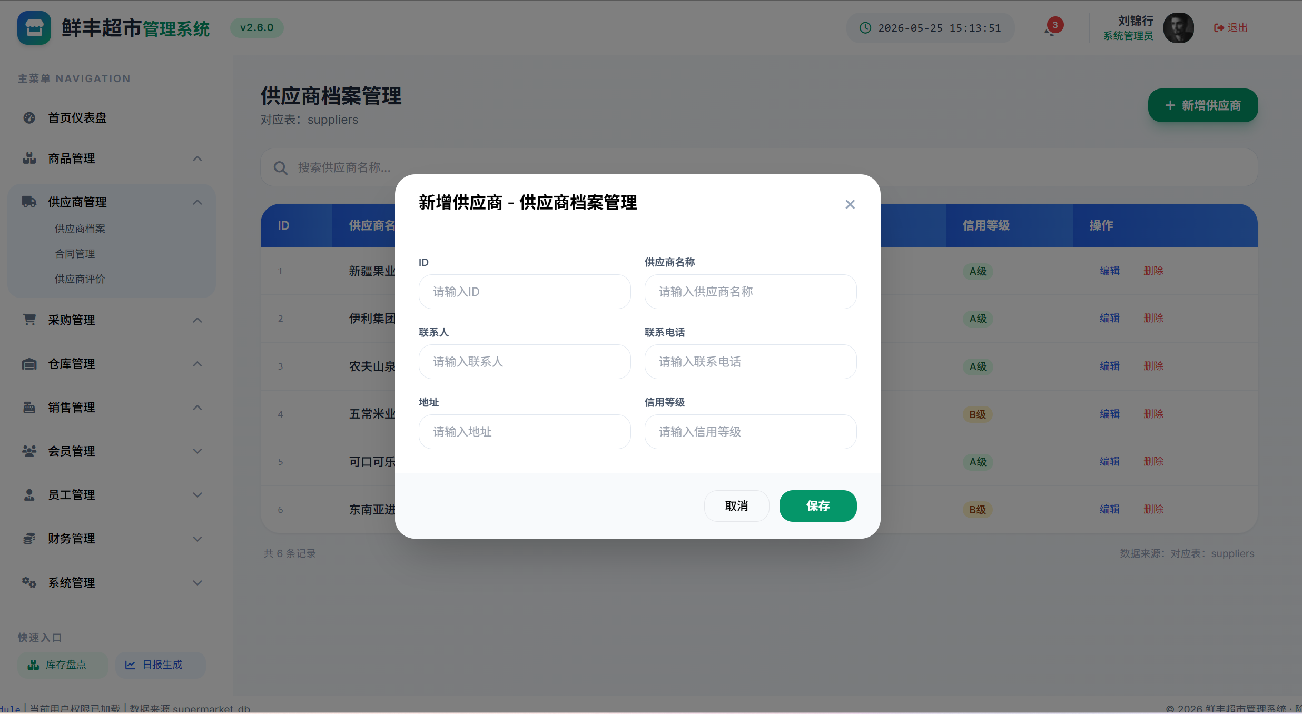 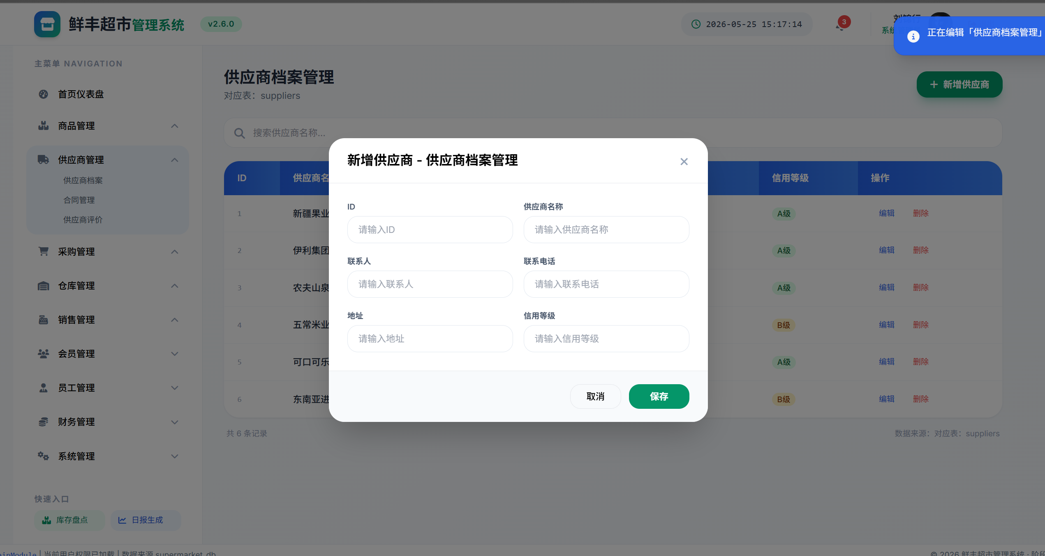 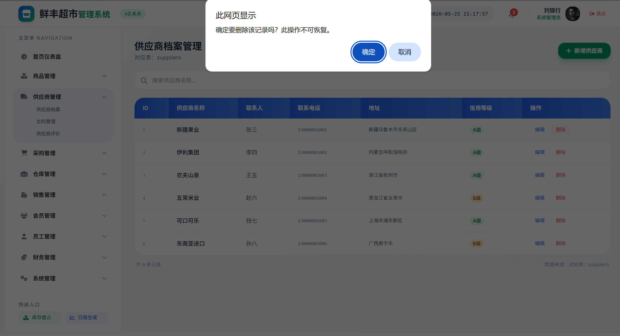 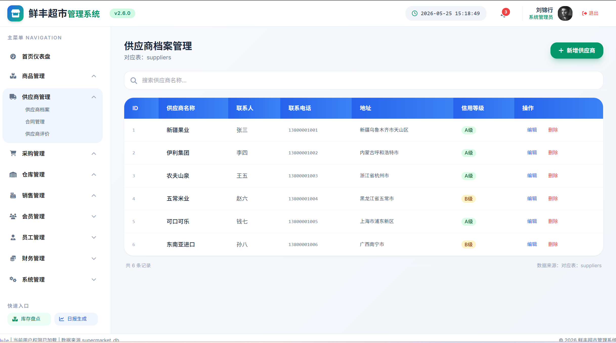 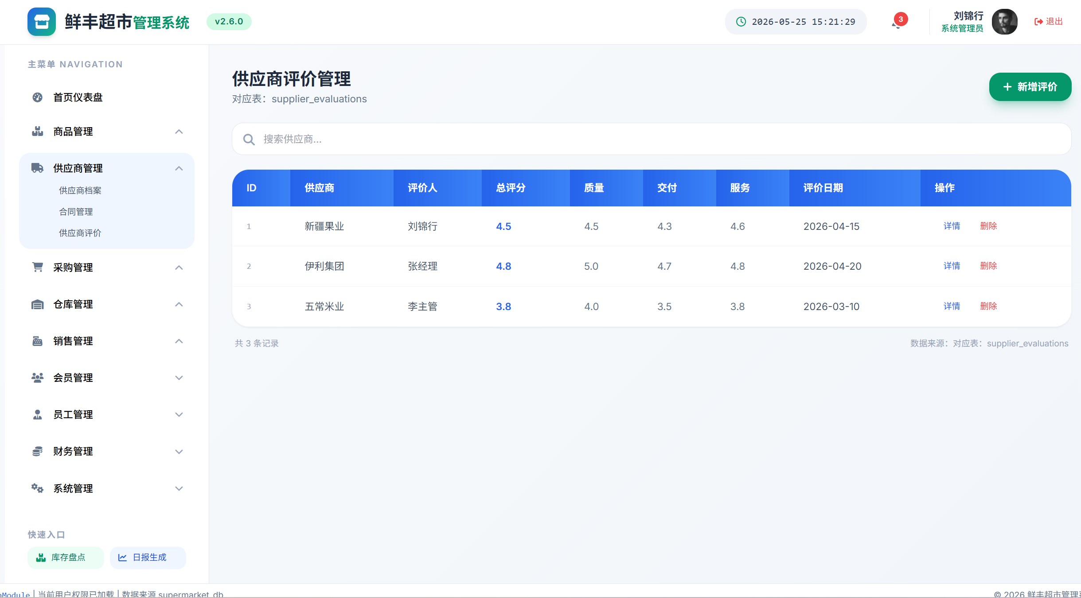 主界面：供应商列表（ID|名称|联系人|电话|地址|信用等级|操作） 信用等级：A级(绿色标签)/B级(黄色标签)/C级/D级 子模块：合同管理(supplier_contracts表)，展示合同编号、类型、日期、金额、状态 子模块：供应商评价(supplier_evaluations表)，展示四项评分（总评/质量/交付/服务） 线框图见supermarket_ui_full.html中supplier/supplier-contract/supplier-eval视图 关联模块： 商品管理模块(products.supplier_id→suppliers) 采购管理模块(purchase_orders.supplier_id→suppliers) 仓库管理模块(inbound_records.supplier_id→suppliers)

项目说明
 | 名称 | 类型
 | 供应商名称 | 字符串

 | 联系人 | 字符串

 | 联系电话 | 字符串

 | 地址 | 字符串

 | 信用等级 | 选择

事件说明
 | 事件名 | 类型
 | 查询供应商 | 搜索
 | 业务逻辑说明
 | => 用户在搜索框>supplier.search中输入供应商名称关键字 => 前端filterTable()获取输入值，调用/supplier/list?search={keyword} 对返回结果进行渲染，模糊匹配supplier_name字段（大小写不敏感） 显示匹配供应商的ID、名称、联系人、电话、地址、信用等级 信用等级以彩色标签显示：A级绿色、B级黄色、C级橙色、D级红色 无匹配结果显示空列表，提示"未找到匹配的供应商"

 | 事件名 | 类型
 | 新增供应商 | 按钮
 | 业务逻辑说明
 | => 用户点击"新增供应商"按钮>supplier.add，弹出空白表单 填写supplier.name（名称）、supplier.contact_person（联系人）、 supplier.phone（电话）、supplier.address（地址）、supplier.credit_level（默认B级） => 前端校验： supplier.name非空且长度[1,100]→否则/message/error/001或002 supplier.phone格式校验（11位手机号或座机格式）→否则提示"电话格式不正确" 校验通过后，POST /supplier提交数据到suppliers表 如果供应商名称已存在（唯一约束），提示/message/error/006 成功后刷新供应商列表，显示"供应商新增成功" 记录operation_logs

 | 事件名 | 类型
 | 编辑供应商 | 按钮

 | 业务逻辑说明
 | => 用户点击"编辑"按钮>supplier.edit({id}) => GET /supplier/{id}获取当前供应商信息，弹出预填表单 用户修改后保存，前端校验同新增规则 PUT /supplier/{id}更新suppliers表 如果供应商ID不存在→提示/message/error/005 成功后刷新列表 记录operation_logs

 | 事件名 | 类型
 | 删除供应商 | 按钮

 | 业务逻辑说明
 | => 用户点击"删除"按钮>supplier.delete({id}) => 弹出确认对话框 后端检查：是否有在售商品关联该供应商→是则提示/message/error/007 是否有未完成采购订单→是则提示/message/error/007 全部检查通过后DELETE /supplier/{id} 如果供应商ID不存在→提示/message/error/005 成功后刷新列表 记录operation_logs

 | 事件名 | 类型
 | 供应商评价 | 按钮

 | 业务逻辑说明
 | => 用户在评价子模块中点击"新增评价"按钮 填写quality_score（质量评分）、delivery_score（交付评分）、 service_score（服务评分）、remark（评价备注） 系统自动计算overall_score=（质量+交付+服务）/3 => 前端校验评分范围[0,5]→否则提示"评分须在0-5之间" POST /supplier/{id}/evaluations写入supplier_evaluations表 系统根据最近5次评价的平均分自动更新suppliers.credit_level： 平均分≥4.5→A级 平均分3.5-4.4→B级 平均分2.5-3.4→C级 平均分<2.5→D级 记录operation_logs

错误信息一览表（共享全组使用）
错误信息一览表（共享全组使用） | 错误码 | 含义 | 触发条件 | 显示信息 | | 001 | 空值校验失败 | 必填字段为空 | /message/error/001：输入不能为空 | | 002 | 长度校验失败 | 输入长度不符合[min,max] | /message/error/002：长度不符合要求 | | 003 | 验证失败 | 用户名密码不匹配 | /message/error/003：身份验证失败 | | 004 | 无权限 | 用户无任何权限 | /message/error/004：权限不足，请联系管理员 | | 005 | 数据不存在 | 查询的ID不存在 | /message/error/005：数据不存在或已被删除 | | 006 | 数据重复 | 唯一字段重复 | /message/error/006：该记录已存在 | | 007 | 关联数据存在 | 删除时存在外键依赖 | /message/error/007：存在关联数据，无法删除 | | 008 | 库存不足 | 出库数量>库存数量 | /message/error/008：库存不足 | | 009 | 金额校验失败 | 金额<=0或格式错误 | /message/error/009：金额格式不正确 | | 010 | 日期校验失败 | 日期逻辑错误(结束<开始) | /message/error/010：日期范围不正确 | | 011 | 状态流转非法 | 状态变更不符合规则 | /message/error/011：当前状态不允许此操作 | | 012 | 超出限制 | 数量/容量超过上限 | /message/error/012：超出系统限制 |

